Meat VN
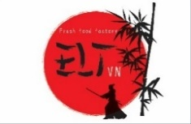
Danh Mục Sản Phẩm
 |  |  |  |  |  | ELT VIETNAM CO., LTD
 |  |  |  |  |  | Mobile: 0909 074 614
 |  |  |  |  |  | Mail: mongthanh@eltvn.com
※ Quý khách có thể order trên webside |  |  |  |  | http://www.eltvn.com/
ELT VIETNAM chuyên nhập khẩu, chế biến và cung cấp các loại thịt, rau củ an toàn vệ sinh. Chúng tôi luôn nỗ lực kiểm soát tối đa để tạo ra những sản phẩm đạt chất lượng cao cho quý khách hàng.

CÔNG TY TNHH MTV ELT |  | Chất lượng và an toàn là niềm tự hào của chúng tôi．
【 BÒ WAGYU VÀ BÒ MỸ 】

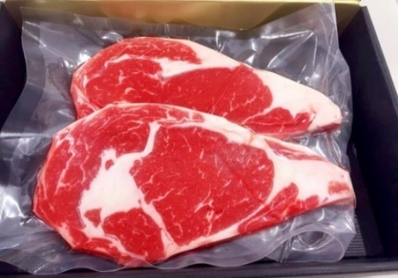
 |  |  |  | ※Giao hàng miễn phí nội thành Tp.HCM, Gía đã bao gồm thuế GTGT
 | Steak Đầu Thăn Ngoại Bò Mỹ |  |  | 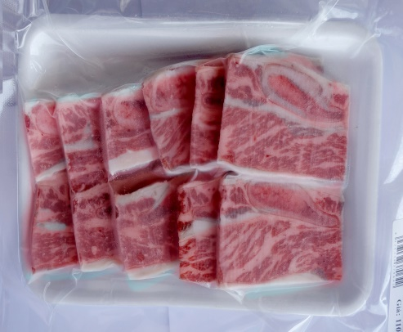 |  |  | Sườn Bò Mỹ Có Xương Nướng
 | Bảo quản | -18℃ trở xuống |  |  |  |  | Bảo quản | -18℃ trở xuống
 | Gía | 450,000 | VND |  |  |  | Gía | 105,000 | VND
 | Quy cách | 200ｇ/gói*2 gói có khay |  |  |  |  | Quy cách | 200ｇ/gói có khay
 | Xuất xứ | Mỹ |  |  |  |  | Xuất xứ | Mỹ
 | Đóng gói | Hút chân không |  |  |  |  | Đóng gói | Hút chân không
 | Thực đơn | Bít Tết |  |  |  |  | Thực đơn | Nướng

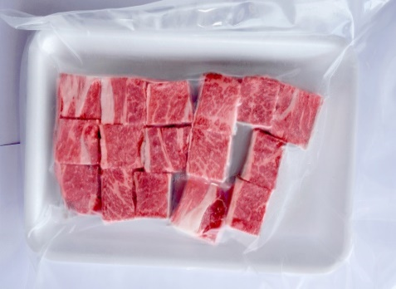
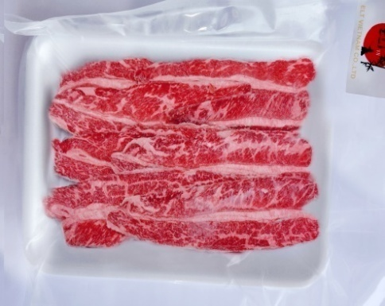
 | Nguyên liệu | Đầu thăn ngoại |  |  |  |  | Nguyên liệu | Sườn bò Mỹ cắt 6mm
 | Bò Mỹ Lúc Lắc |  |  |  |  |  | Sườn Bò Mỹ Rút Xương Nướng
 | Bảo quản | -18℃ trở xuống |  |  |  |  | Bảo quản | -18℃ trở xuống
 | Gía | 125,000 | VND |  |  |  | Gía | 198,000 | VND
 | Quy cách | 150gr/ gói có khay |  |  |  |  | Quy cách | 200ｇr/gói có khay
 | Xuất xứ | Mỹ |  |  |  |  | Xuất xứ | Mỹ
 | Đóng gói | Hút chân không |  |  |  |  | Đóng gói | Hút chân không
 | Thực đơn | Lúc Lắc |  |  |  |  | Thực đơn | Nướng

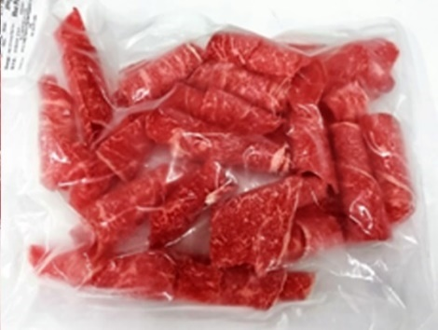
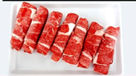
 | Nguyên liệu | Sườn vai bò lúc lắc 15mm |  |  |  |  | Nguyên liệu | Sườn Bò rút xương cắt lát 5mm
 | Bò Mỹ Cắt Cuộn Dùng Lẩu |  |  |  |  |  | Nạc Vai Bò Mỹ
 | Bảo quản | -18℃ trở xuống |  |  |  |  | Bảo quản | -18℃ trở xuống
 | Gía | 135,000 | VND |  |  |  | Gía | 80,000 | VND
 | Quy cách | 150ｇ/gói |  |  |  |  | Quy cách | 150gr/ gói có khay
 | Xuất xứ | Mỹ |  |  |  |  | Xuất xứ | Mỹ
 | Đóng gói | Hút chân không |  |  |  |  | Đóng gói | Hút chân không
 | Thực đơn | Lẩu |  |  |  |  | Thực đơn | Lẩu
 | Nguyên liệu | Nạc, chẳng ba 2mm cuộn |  |  |  |  | Nguyên liệu | Nạc vai bò cắt 2mm cuộn
 | Material | Flap Meat, Tri Tiｐ2mm Roll |  |  |  |  | Material | Chuck Eye Roll 2mm Roll
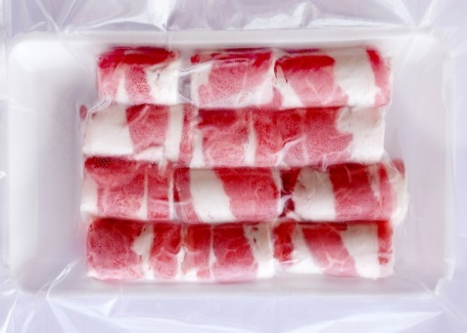
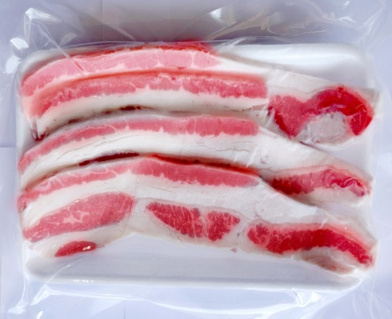
 | Ba Rọi Bò Mỹ |  |  |  |  |  | Ba Rọi Bò Mỹ
 | Bảo quản | -18℃ trở xuống |  |  |  |  | Bảo quản | -18℃ trở xuống
 | Gía | 115,000 | VND |  |  |  | Gía | 75,000 | VND
 | Quy cách | 300gr/ gói có khay |  |  |  |  | Quy cách | 200g/ có khay
 | Xuất xứ | Mỹ |  |  |  |  | Xuất xứ | Mỹ
 | Đóng gói | Hút chân không |  |  |  |  | Đóng gói | Hút chân không
 | Thực đơn | Lẩu |  |  |  |  | Thực đơn | Nướng

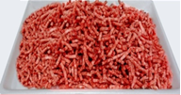
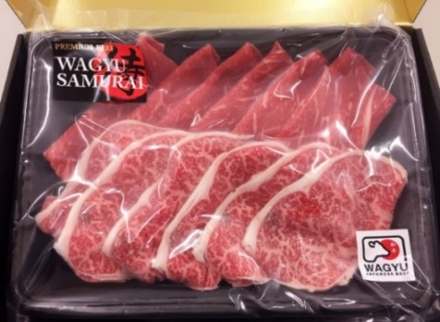
 | Nguyên liệu | Ba rọi bò cắt cuộn 2mm |  |  |  |  | Nguyên liệu | Ba rọi bò cắt lát 5mm
 | Bò Mỹ Xay |  |  |  |  |  | Nạc Vai Bò WAGYU Nhật Bản
 | Bảo quản | -18℃ trở xuống |  |  |  |  | Bảo quản | -18℃ trở xuống
 | Gía | 185,000 | VND |  |  |  | Gía | 950,000 | VND
 | Quy cách | 500g/ gói |  |  |  |  | Quy cách | 350ｇ/gói
 | Xuất xứ | Mỹ |  |  |  |  | Xuất xứ | Nhật Bản
 | Đóng gói | Hút chân không |  |  |  |  | Đóng gói | Hút chân không
 | Thực đơn | Hamburg・bò viên |  |  |  |  | Thực đơn | Lẩu

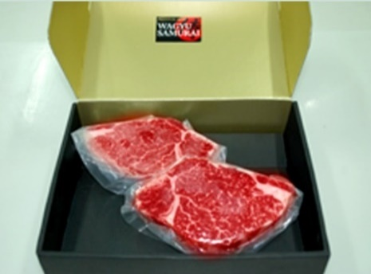
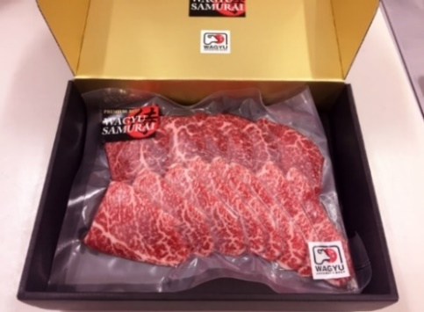
 | Nguyên liệu | Minced Beef ３ｍｍ |  |  |  |  | Nguyên liệu | Nạc vai Wagyu cắt lát 2mm
 | Steak Thăn Nội WAGYU Nhật Bản |  |  |  |  |  | Thịt Nướng Wagyu Nhật
 | Bảo quản | -18℃ trở xuống |  |  |  |  | Bảo quản | -18℃ trở xuống
 | Gía | 1,800,000 | VND |  |  |  | Gía | 950,000 | VND
 | Quy cách | 200ｇ×2（400ｇ）/gói |  |  |  |  | Quy cách | 500ｇ/1 gói
 | Xuất xứ | Nhật Bản |  |  |  |  | Xuất xứ | Nhật Bản
 | Đóng gói | Hút chân không |  |  |  |  | Đóng gói | Hút chân không
 | Thực đơn | Bít Tết |  |  |  |  | Thực đơn | Nướng

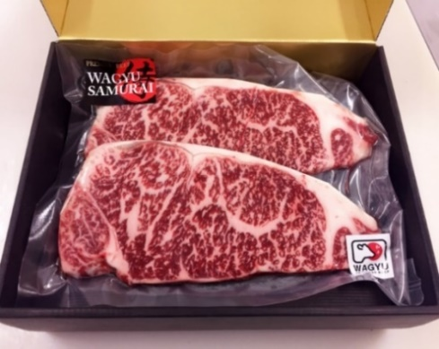
 | Nguyên liệu | Thăn nội bò Wagyu |  |  |  |  | Nguyên liệu | Thịt Khối bò Wagyu
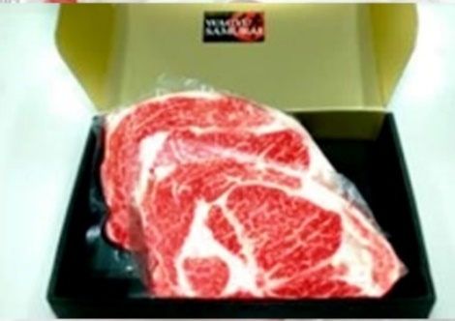 | Đầu Thăn Ngoại Wagyu Nhật Bản |  |  |  |  |  | SteakThăn Ngoại Wagyu Nhật Bản
 | Bảo quản | -18℃ trở xuống |  |  |  |  | Bảo quản | -18℃ trở xuống
 | Gía | 1,650,000 | VND |  |  |  | Gía | 1,650,000 | VND
 | Quy cách | 200ｇ×2（400ｇ）/ gói |  |  |  |  | Quy cách | 200ｇ×2（400ｇ）/gói
 | Xuất xứ | Nhật Bản |  |  |  |  | Xuất xứ | Nhật Bản
 | Đóng gói | Hút chân không |  |  |  |  | Đóng gói | Hút chân không
 | Thực đơn | Bít Tết |  |  |  |  | Thực đơn | Nướng
 | Nguyên liệu | Đầu Thăn Ngoại Wagyu |  |  |  |  | Nguyên liệu | Thăn Ngoại Wagyu
Nhà máy & Văn Phòng chính: Lô M-5A, đường Trung Tâm, KCN Long Hau Mở Rộng, xã Long Hậu, Huyện Cần Giuộc, Tỉnh Long An
TEL;（08） 3873 4081 Mail: info-eltvn@eltvn.com

Danh Mục Sản Phẩm
 |  |  |  |  |  | ELT VIETNAM CO., LTD
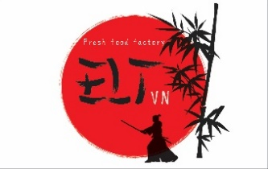 |  |  |  |  |  | Mobile: 0909 074 614
 |  |  |  |  |  | E-Mail: mongthanh@eltvn.com
※ Quý khách có thể order trên webside |  |  |  |  | http://www.eltvn.com/
ELT VIETNAM chuyên nhập khẩu, chế biến và cung cấp các loại thịt, rau củ an toàn vệ sinh. Chúng tôi luôn nỗ lực kiểm soát tối đa để tạo ra những sản phẩm đạt chất lượng cao cho quý khách hàng.

CÔNG TY TNHH MTV ELT |  | Chất lượng và an toàn là niềm tự hào của chúng tôi．
【 Sản Phẩm Thịt Heo 】



 |  |  |  | ※Giao hàng miễn phí nội thành Tp.HCM, Gía đã bao gồm thuế GTGT
 | Ba Rọi Heo dùng Lẩu |  |  |  |  |  | Khối Ba rọi Heo 500g
 | Bảo quản | -18℃ trở xuống |  |  |  |  | Bảo quản | -18℃ trở xuống
 | Gía | 68,000 | VND |  |  |  | Gía | 95,000 | VND
 | Quy cách | 300ｇ/ có khay |  |  |  |  | Quy cách | 500ｇ/có khay
 | Xuất xứ | VN |  |  |  |  | Xuất xứ | VN
 | Đóng gói | Hút chân không |  |  |  |  | Đóng gói | Hút chân không
 | Thực đơn | Lẩu |  |  |  |  | Thực đơn | Nướng, hầm ,kho

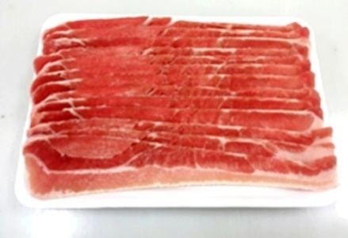
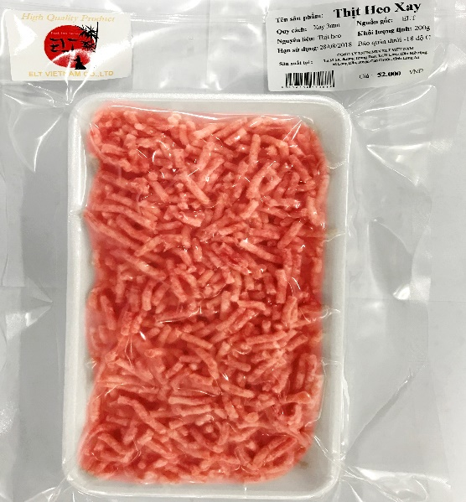
 | Nguyên liệu | Ba rọi Heo cắt lát 1.5 mm |  |  |  |  | Nguyên liệu | Ba rọi Heo cắt khối
 | Ba Rọi Heo dùng Nướng |  |  |  |  |  | Heo Xay
 | Bảo quản | -18℃ trở xuống |  |  |  |  | Bảo quản | -18℃ trở xuống
 | Gía | 68,000 | VND |  |  |  | Gía | 48,000 | VND
 | Quy cách | 300ｇ/có khay |  |  |  |  | Quy cách | 200ｇ/có khay
 | Xuất xứ | VN |  |  |  |  | Xuất xứ | Tây Ban Nha
 | Đóng gói | Hút chân không |  |  |  |  | Đóng gói | Hút chân không
 | Thực đơn | Nướng |  |  |  |  | Thực đơn | Hầm, súp, viên chiên

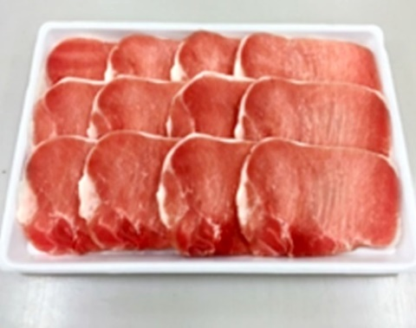
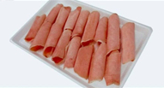
 | Nguyên liệu | Ba rọi Heo cắt lát 5 mm |  |  |  |  | Nguyên liệu | Heo xay 3mm
 | Cốt Lết Heo Dùng Lẩu |  |  |  |  |  | Cốt Lết Heo Dùng Lẩu
 | Bảo quản | -18℃ trở xuống |  |  |  |  | Bảo quản | -18℃ trở xuống
 | Gía | 85,000 | VND |  |  |  | Gía | 78,000 | VND
 | Quy cách | 350ｇ/có khay |  |  |  |  | Quy cách | 300ｇ/có khay
 | Xuất xứ | Tây Ban Nha |  |  |  |  | Xuất xứ | Tây Ban Nha
 | Đóng gói | Hút chân không |  |  |  |  | Đóng gói | Hút chân không
 | Thực đơn | Lẩu |  |  |  |  | Thực đơn | Nướng

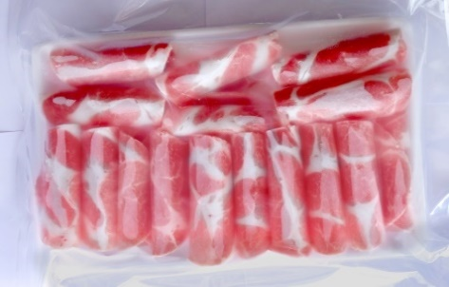
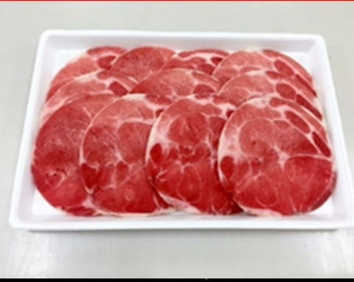
 | Nguyên liệu | Cốt lết heo cắt 2mm cuộn |  |  |  |  | Nguyên liệu | Cốt lết heo cắt 5mm
 | Nạc Dăm Heo Dùng Lẩu |  |  |  |  |  | Nạc Dăm Heo Nướng
 | Bảo quản | -18℃ trở xuống |  |  |  |  | Bảo quản | -18℃ trở xuống
 | Gía | 78,000 | VND |  |  |  | Gía | 78,000 | VND
 | Quy cách | 300ｇ/có khay |  |  |  |  | Quy cách | 300ｇ/có khay
 | Xuất xứ | VN |  |  |  |  | Xuất xứ | VN
 | Đóng gói | Hút chân không |  |  |  |  | Đóng gói | Hút chân không
 | Thực đơn | Lẩu |  |  |  |  | Thực đơn | Nướng

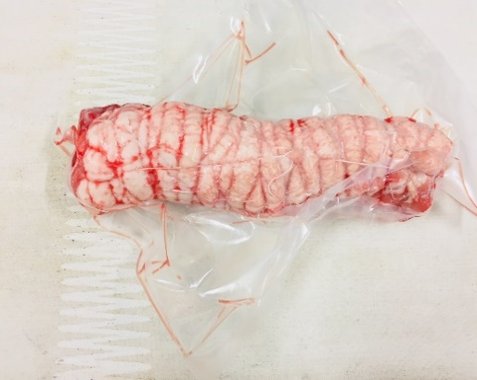
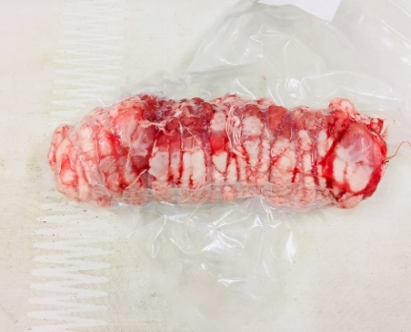
 | Nguyên liệu | Nạc dăm heo cắt 2mm cuộn |  |  |  |  | Nguyên liệu | Nạc dăm heo cắt 5mm
 | Ba Rọi Heo Bó Cuộn Nướng |  |  |  |  |  | Nạc Dăm Heo Bó Cuộn Nướng
 | Bảo quản | -18℃ trở xuống |  |  |  |  | Bảo quản | -18℃ trở xuống
 | Gía | 250,000 | VND |  |  |  | Gía | 275,000 | VND
 | Quy cách | Khối 1.2ｋｇ/gói |  |  |  |  | Quy cách | Khối 1.6ｋｇ/gói
 | Xuất xứ | VN |  |  |  |  | Xuất xứ | VN
 | Đóng gói | Hút chân không |  |  |  |  | Đóng gói | Hút chân không
 | Thực đơn | Nướng, dùng kèm với súp |  |  |  |  | Thực đơn | Nướng, dùng kèm với súp

 | Nguyên liệu | Ba rọi heo |  |  |  |  | Nguyên liệu | Nạc dăm heo
Nhà máy & Văn Phòng chính: Lô M-5A, đường Trung Tâm, KCN Long Hau Mở Rộng, xã Long Hậu, Huyện Cần Giuộc, Tỉnh Long An
Order TEL;（08） 3873 4081 E-Mail; info-eltvn@eltvn.com

Danh Mục Sản Phẩm
 |  |  |  |  |  | ELT VIETNAM CO., LTD
 |  |  |  |  |  | Mobile: 0909 074 614
 |  |  |  |  |  | E-Mail: mongthanh@eltvn.com
※ Quý khách có thể order trên webside |  |  |  |  | http://www.eltvn.com/
ELT VIETNAM chuyên nhập khẩu, chế biến và cung cấp các loại thịt, rau củ an toàn vệ sinh. Chúng tôi luôn nỗ lực kiểm soát tối đa để tạo ra những sản phẩm đạt chất lượng cao cho quý khách hàng.

CÔNG TY TNHH MTV ELT |  | Chất lượng và an toàn là niềm tự hào của chúng tôi．
【 Sản Phẩm Gà】
※Giao hàng miễn phí nội thành Tp.HCM, Gía đã bao gồm thuế GTGT

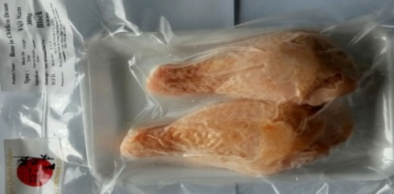
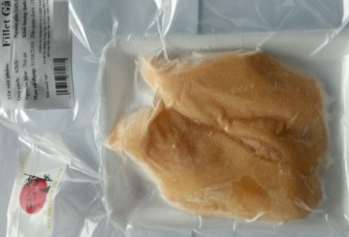
 | Đùi Gà Tỏi Có Xương |  |  |  |  |  | Đùi Gà không Xương
 | Bảo quản | -18℃ trở xuống |  |  |  |  | Bảo quản | -18℃ trở xuống
 | Price | 45,000 | VND |  |  |  | Price | 48,000 | VND
 | Spec | 300g(±10g)/ có khay |  |  |  |  | Spec | 300g(±10g)/có khay
 | Origin | VN |  |  |  |  | Origin | VN
 | Packing | Degassing Sealer |  |  |  |  | Packing | Degassing Sealer
 | For | Fried、Grill |  |  |  |  | For | Fried、Grill

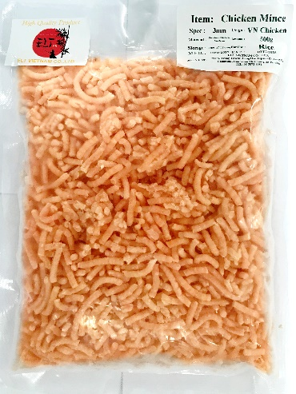
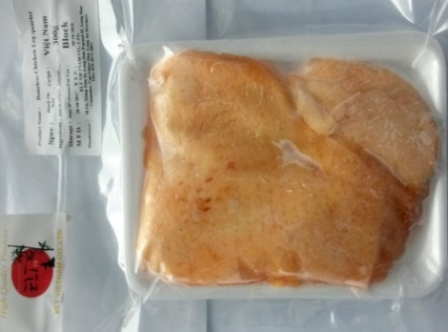
 | Material | Đùi gà tỏi |  |  |  |  | Material | Đùi Gà Góc Tư
 | VN Boneless Fillet |  |  |  |  |  | Gà Xay
 | Bảo quản | -18℃ trở xuống |  |  |  |  | Bảo quản | -18℃ trở xuống
 | Price | 42,000 | VND |  |  |  | Price | 85,000 | VND
 | Spec | 300g(±10g)/ gói có khay |  |  |  |  | Spec | 500ｇ/1gói
 | Origin | VN |  |  |  |  | Origin | US、VN
 | Packing | Hút chân không |  |  |  |  | Packing | Hút chân không
 | For | Chiên, nướng |  |  |  |  | For | gà viên, súp

 | Material | Ức gà |  |  |  |  | Material | Gà xay 3mm
Nhà máy & Văn Phòng chính: Lô M-5A, đường Trung Tâm, KCN Long Hau Mở Rộng, xã Long Hậu, Huyện Cần Giuộc, Tỉnh Long An
Order TEL;（08） 3873 4081 E-Mail; info-eltvn@eltvn.com

Products VN
Danh Mục Sản Phẩm
 |  |  |  |  |  |  | ELT VIETNAM CO., LTD
 |  |  |  |  |  |  | Mobile: 0909 074 614
 |  |  |  |  |  |  | E-Mail: mongthanh@eltvn.com
※ Quý khách có thể order trên webside |  |  |  |  |  | http://www.eltvn.com/
ELT VIETNAM chuyên nhập khẩu, chế biến và cung cấp các loại thịt, rau củ an toàn vệ sinh. Chúng tôi luôn nỗ lực kiểm soát tối đa để tạo ra những sản phẩm đạt chất lượng cao cho quý khách hàng.

CÔNG TY TNHH MTV ELT |  |  | Chất lượng và an toàn là niềm tự hào của chúng tôi．

【Sản Phẩm Chế Biến 】
※Giao hàng miễn phí nội thành Tp.HCM, Gía đã bao gồm thuế GTGT

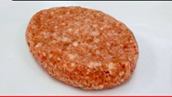
 |  | Hamburger Steak Vị Wagyu |  |  | 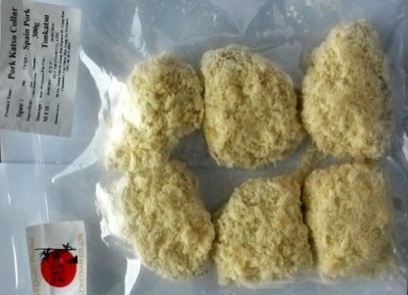  |  |  | Hamburger Tẩm Bột
 |  | Bảo quản | -18℃ trở xuống |  |  |  |  | Bảo quản | -18℃ trở xuống
 |  | Gía | 48,000 | VND |  |  |  | Gía | 150,000 | VND
 |  | Quy cách | 58,000 | VND |  |  |  | Quy cách | 100ｇ×3（300ｇ）/ on tray
 |  | Xuất xứ | Bò Mỹ, Heo Việt, Wagyu Nhật |  |  |  |  | Xuất xứ | Bò Mỹ, Heo Việt, Wagyu Nhật
 |  | Đóng gói | Hút chân không |  |  |  |  | Đóng gói | Hút chân không
 |  | Thực đơn | Bít Tết・Nhân Hamburger |  |  |  |  | Thực đơn | Minch Katsu
 |  | HDSD: Chiên mỗi mặt 6 phút với nhiệt độ thấp |  |  |  |  |  | Không cần rã đông, chiên 7 phút ở nhiệt độ 170℃

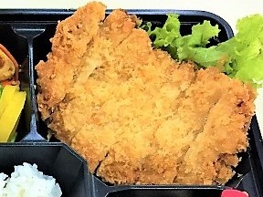
 |  | Cốt Lết Heo Tẩm Bột |  |  |  |  |  | Nạc Dăm Heo Tẩm Bột
 |  | Bảo quản | -18℃ trở xuống |  |  |  |  | Bảo quản | -18℃ trở xuống
 |  | Gía | 85,000 | VND |  |  |  | Gía | 85,000 | VND
 |  | Quy cách | 100ｇ×3（300ｇ）/ gói có khay |  |  |  |  | Quy cách | 40～50ｇ×6～7(300ｇ)/ gói có khay
 |  | Xuất xứ | Tây Ban Nha |  |  |  |  | Xuất xứ | Viet Nam
 |  | Đóng gói | Hút chân không |  |  |  |  | Đóng gói | Hút chân không
 |  | Thực đơn | Tẩm bột chiên |  |  |  |  | Thực đơn | Tẩm bột chiên
 |  | HDSD: Không cần rã đông, chiên 6 phút ở nhiệt độ 170℃ |  |  |  |  |  | HDSD: Không cần rã đông, chiên 6 phút ở nhiệt độ 170℃

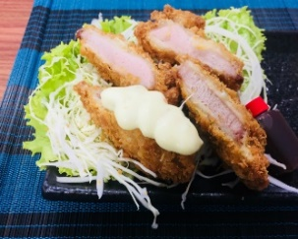
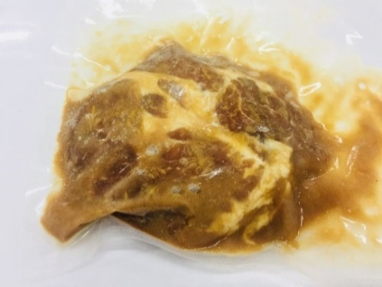
 |  | Fillet Heo Tẩm Bột |  |  |  |  |  | Bít tết Heo với sốt Miso
 |  | Bảo quản | -18℃ trở xuống |  |  |  |  | Bảo quản | -18℃ trở xuống
 |  | Gía | 85,000 | VND |  |  |  | Gía | 35,000 | VND
 |  | Quy cách | 50ｇ×5（250ｇ） |  |  |  |  | Quy cách | 100ｇ×1 Gói
 |  | Xuất xứ | VN |  |  |  |  | Xuất xứ | VN
 |  | Đóng gói | Hút chân không |  |  |  |  | Đóng gói | Hút chân không
 |  | Thực đơn | Tẩm bột chiên |  |  |  |  | Thực đơn | Heo bít tết với sốt Miso
 |  | HDSD: Không cần rã đông, chiên 6 phút ở nhiệt độ 170℃ |  |  |  |  |  | HDSD: Chiên mỗi mặt 6 phút với nhiệt độ thấp

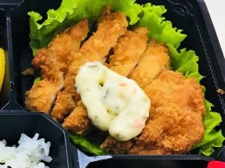
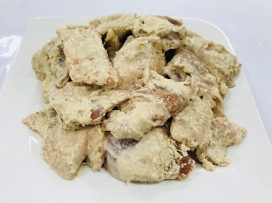
 |  | Gà Tẩm BỘT |  |  |  |  |  | Gà Tẩm Bột Và Gia Vị
 |  | Bảo quản | -18℃ trở xuống |  |  |  |  | Bảo quản | -18℃ trở xuống
 |  | Gía | 68,000 | VND |  |  |  | Gía | 185,000
 |  | Quy cách | 100ｇ×3（300ｇ）/ gói có khay |  |  |  |  | Quy cách | 1,000ｇ/1gói
 |  | Xuất xứ | Mỹ |  |  |  |  | Xuất xứ | Mỹ
 |  | Đóng gói | Hút chân không |  |  |  |  | Đóng gói | Hút chân không
 |  | Thực đơn | Gà tẩm bột chiên |  |  |  |  | Thực đơn | Gà tẩm bột và gia vị chiên
 |  | HDSD: Không cần rã đông, chiên 6 phút 30 giây ở nhiệt độ 170℃ |  |  |  |  |  | HDSD: Rã đông, sau đó chiên 2 phút 30 giây ở nhiệt độ 170℃

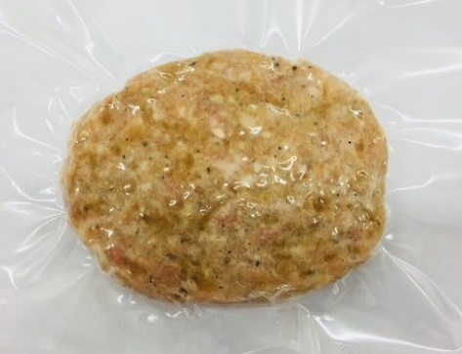
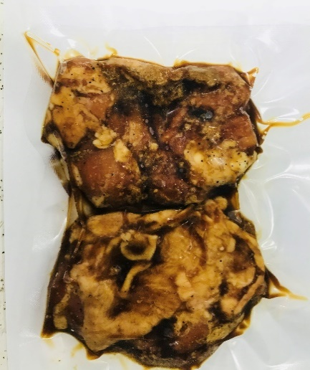
 |  | Hamburger Gà |  |  |  |  |  | Bít Tết Gà Vị Gừng
 |  | Bảo quản | -18℃ trở xuống |  |  |  |  | Bảo quản | -18℃ trở xuống
 |  | Gía | 35,000 | VND |  |  |  | Gía | 58,000 | VND
 |  | Quy cách | 100ｇ/miếng/ gói×1gói |  |  |  |  | Quy cách | 120ｇ/miếng ×2（240ｇ）/gói
 |  | Xuất xứ | Mỹ, Việt Nam |  |  |  |  | Xuất xứ | Mỹ
 |  | Đóng gói | Hút chân không |  |  |  |  | Đóng gói | Hút chân không
 |  | Thực đơn | Hamburger gà chiên |  |  |  |  | Thực đơn | Bít Tết Gà
 |  | HDSD: Làm nóng mỗi mặt 6 phút với nhiệt độ thấp bằng chảo |  |  |  |  |  | HDSD: Làm nóng mỗi mặt 6 phút với nhiệt độ thấp bằng chảo

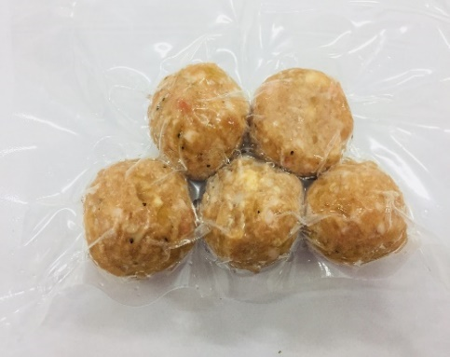
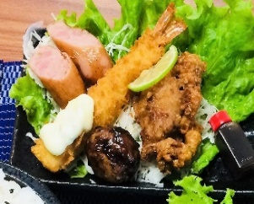
 |  | Gà Viên |  |  |  |  |  | Tôm Tẩm Bột Chiên
 |  | Bảo quản | -18℃ trở xuống |  |  |  |  | Bảo quản | -18℃ trở xuống
 |  | Gía | 28,000 | VND |  |  |  | Gía | 68,000 | VND
 |  | Quy cách | 18ｇ×5（90ｇ） |  |  |  |  | Quy cách | 26ｇ×5本（130ｇ）
 |  | Xuất xứ | Mỹ, Việt Nam |  |  |  |  | Xuất xứ | VN
 |  | Đóng gói | Hút chân không |  |  |  |  | Đóng gói | Hút chân không
 |  | Thực đơn | Chiên, luộc |  |  |  |  | Thực đơn | Tôm lăn bột chiên
 |  | HDSD: Luộc chín và thưởng thức với nước sốt đi kèm |  |  |  |  |  | HDSD: Không cần rã đông, chiên 3 phút ở nhiệt độ 170℃

Nhà máy & Văn Phòng chính: Lô M-5A, đường Trung Tâm, KCN Long Hau Mở Rộng, xã Long Hậu, Huyện Cần Giuộc, Tỉnh Long An
ĐT:（08） 3873 4081 E-Mail: info-eltvn@eltvn.com


Danh Mục Sản Phẩm
 |  |  |  |  |  |  | ELT VIETNAM CO., LTD
 |  |  |  |  |  |  | Mobile: 0909 074 614
 |  |  |  |  |  |  | E-Mail: mongthanh@eltvn.com
※ Quý khách có thể order trên webside |  |  |  |  |  | http://www.eltvn.com/
ELT VIETNAM chuyên nhập khẩu, chế biến và cung cấp các loại thịt, rau củ an toàn vệ sinh. Chúng tôi luôn nỗ lực kiểm soát tối đa để tạo ra những sản phẩm đạt chất lượng cao cho quý khách hàng.

CÔNG TY TNHH MTV ELT |  |  | Chất lượng và an toàn là niềm tự hào của chúng tôi．
【Sản Phẩm Đã Gia Nhiệt】

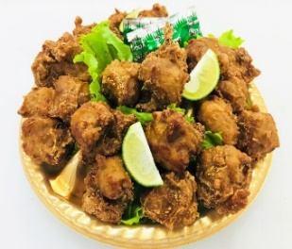
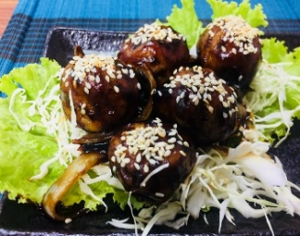
※Giao hàng miễn phí nội thành Tp.HCM, Gía đã bao gồm thuế GTGT
 |  | Gà Tẩm Bột Và Gia Vị Chiên |  |  | 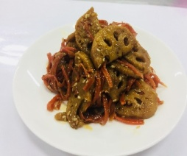 |  |  | Gà Viên
 |  | Bảo quản | -18℃ trở xuống |  |  |  |  | Bảo quản | -18℃ trở xuống
 |  | Gía | 85,000 | VND |  |  |  | Gía | 38,000 | VND
 |  | Quy cách | 300ｇ（Khoảng 10 viên）/1pack |  |  |  |  | Quy cách | 18ｇ×5（90ｇ）/1pack
 |  | Xuất xứ | Mỹ |  |  |  |  | Xuất xứ | US
 |  | Đóng gói | Hút chân không |  |  |  |  | Đóng gói | Hút chân không
 |  | Thực đơn |  |  |  |  |  | Thực đơn
 |  | HDSD: Rã đông, Hâm nóng trong vòng 1 phút bằng chảo hoặc lò vi sóng. 。 |  |  |  |  |  | Hấp cách thuỷ hoặc hâm nóng bằng lò vi sóng trong vòng 40 giây.

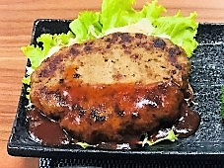
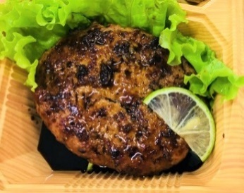
 |  | Bít Tết Hamburg Vị Wagyu |  |  |  |  |  | Bít Tết Hamburg Gà Vị Châu Âu
 |  | Bảo quản | -18℃ trở xuống |  |  |  |  | Bảo quản | -18℃ trở xuống
 |  | Gía | 85,000 | VND |  |  |  | Gía | 48,000 | VND
 |  | Quy cách | 100ｇ/1 gói |  |  |  |  | Quy cách | 80ｇ/1 gói
 |  | Xuất xứ | Nhật Bản, Việt Nam |  |  |  |  | Xuất xứ | Mỹ, Việt Nam
 |  | Đóng gói | Hút chân không |  |  |  |  | Đóng gói | Hút chân không
 |  | Thực đơn | Bít tết |  |  |  |  | Thực đơn | Bít Tết
 |  | Hấp cách thuỷ hoặc hâm nóng bằng lò vi sóng trong vòng 1 phút 20 giây. |  |  |  |  |  | Hấp cách thuỷ hoặc hâm nóng bằng lò vi sóng trong vòng 1 phút.

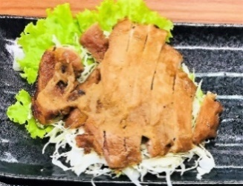
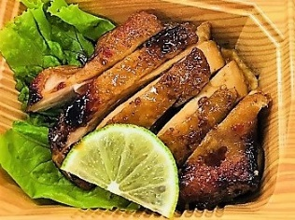
 |  | Bít Tết Heo Với Sốt Miso |  |  |  |  |  | Bít Tế Gà Vị Gừng
 |  | Bảo quản | -18℃ trở xuống |  |  |  |  | Bảo quản | -18℃ trở xuống
 |  | Gía | -18℃ trở xuống | VND |  |  |  | Gía | 45,000 | VND
 |  | Quy cách | 120ｇ/1 Gói |  |  |  |  | Quy cách | 90ｇ/1 gói
 |  | Xuất xứ | Việt Nam |  |  |  |  | Xuất xứ | Mỹ
 |  | Đóng gói | Hút chân không |  |  |  |  | Đóng gói | Hút chân không
 |  | Thực đơn | Bít Tết |  |  |  |  | Thực đơn
 |  | Hấp cách thuỷ hoặc hâm nóng bằng lò vi sóng trong vòng 50 giây và thưởng thức với nước sốt đi kèm. |  |  |  |  |  | Hấp cách thuỷ hoặc hâm nóng bằng lò vi sóng trong vòng 50 giây.

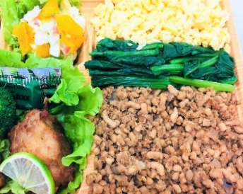
 |  | Gà Xay Tẩm Gia Vị Xào |  |  |  |  |  | Củ Sen Xào Kiểu Nhật
 |  | Bảo quản | -18℃ trở xuống |  |  |  |  | Bảo quản | -18℃ trở xuống
 |  | Gía | 20,000 | VND |  |  |  | Gía | 28,000 | VND
 |  | Quy cách | 50ｇ/１pack |  |  |  |  | Quy cách | 100ｇ/１pack
 |  | Xuất xứ | Việt Nam |  |  |  |  | Xuất xứ | VN
 |  | Đóng gói | Hút chân không |  |  |  |  | Đóng gói | Hút chân không
 |  | Thực đơn | xào |  |  |  |  | Thực đơn | Xào
 |  | Hấp cách thuỷ hoặc hâm nóng bằng lò vi sóng trong vòng 30 giây. |  |  |  |  |  | Hấp cách thuỷ hoặc hâm nóng bằng lò vi sóng trong vòng 30 giây.

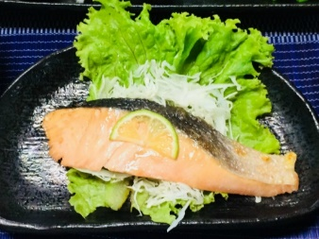
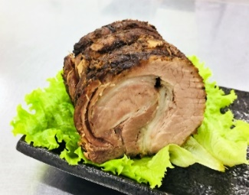
 |  | Cá Hồi Nướng |  |  |  |  |  | Heo Bó Cuộn Chiên
 |  | Bảo quản | -18℃ trở xuống |  |  |  |  | Bảo quản | -18℃ trở xuống
 |  | Gía | 60ｇ×2（120ｇ）/1pack |  |  |  |  | Gía
 |  | Quy cách | 100,000 | VND |  |  |  | Quy cách | 145,000 | VND
 |  | Xuất xứ | Chile |  |  |  |  | Xuất xứ | VN
 |  | Đóng gói | Hút chân không |  |  |  |  | Đóng gói | Hút chân không
 |  | Thực đơn |  |  |  |  |  | Thực đơn | Chiên
 |  | Hấp cách thuỷ hoặc hâm nóng bằng lò vi sóng trong vòng 30 giây. |  |  |  |  |  | Hấp cách thuỷ hoặc hâm nóng bằng lò vi sóng trong vòng 1 phút 30 giây.

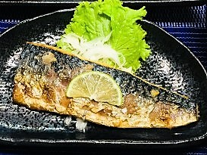

 |  | Cá Sapa Nướng |  |  |  |  |  | Bò Mỹ Lúc Lắc
 |  | Bảo quản | -18℃ trở xuống |  |  |  |  | Bảo quản | -18℃ trở xuống
 |  | Gía | 85,000 | VND |  |  |  | Gía | 75,000 | VND
 |  | Quy cách | 80ｇ×2（160ｇ） |  |  |  |  | Quy cách | 120ｇ/１gói
 |  | Xuất xứ | Na uy |  |  |  |  | Xuất xứ | Mỹ
 |  | Đóng gói | Hút chân không |  |  |  |  | Đóng gói | Hút chân không
 |  | Thực đơn |  |  |  |  |  | Thực đơn
 |  | Hấp cách thuỷ hoặc hâm nóng bằng lò vi sóng trong vòng 1 phút. |  |  |  |  |  | Hấp cách thuỷ hoặc hâm nóng bằng lò vi sóng trong vòng 40 giây.

Nhà máy & Văn Phòng chính: Lô M-5A, đường Trung Tâm, KCN Long Hau Mở Rộng, xã Long Hậu, Huyện Cần Giuộc, Tỉnh Long An
ĐT:（08） 3873 4081 E-Mail; info-eltvn@eltvn.com

Danh Mục Sản Phẩm
 |  |  |  |  |  |  | ELT VIETNAM CO., LTD
 |  |  |  |  |  |  | Mobile: 0909 074 614
 |  |  |  |  |  |  | E-Mail: mongthanh@eltvn.com
※ Quý khách có thể order trên webside |  |  |  |  |  | http://www.eltvn.com/
ELT VIETNAM chuyên nhập khẩu, chế biến và cung cấp các loại thịt, rau củ an toàn vệ sinh. Chúng tôi luôn nỗ lực kiểm soát tối đa để tạo ra những sản phẩm đạt chất lượng cao cho quý khách hàng.

CÔNG TY TNHH MTV ELT |  |  | Chất lượng và an toàn là niềm tự hào của chúng tôi．
【SET DÀNH CHO TIỆC】

※Giao hàng miễn phí nội thành Tp.HCM, Gía đã bao gồm thuế GTGT
【Set Tiệc Nhiều Món Size Lớn】
【Set Tiệc Nhiều Món Size Nhỏ】

【4～5 người】
【2～3 Người】
Hãy Mở một bữa tiệc nào！




 | 1set |  | 550,000 | VND |  | 1set |  |  | 250,000 | VND

【Set Gà Karaage Dành Cho Tiệc】
【Đùi Gà Góc Tư Nướng / 1 cái】

Khấy Động cùng
Gà Karaage！



※ Vui lòng đặt hàng từ 500g |  |  | 250,000 | /Kg |  | 1 cái |  | １８０ｇ | 58,000 | VND

Nhà máy & Văn Phòng chính: Lô M-5A, đường Trung Tâm, KCN Long Hau Mở Rộng, xã Long Hậu, Huyện Cần Giuộc, Tỉnh Long An
ĐT:（08） 3873 4081 E-Mail: info-eltvn@eltvn.com

